Hoja1
Componente | Imagen | Posibilidad de Obtencion | Valor
Detector de Sonido |  | Alta | 500 $
Microprocesador "Arduino Uno" |  | Alta | 2500 $
Placa Desarrollo Con Bluetooth Wi Fi Esp32 |  | Alta | 2500 $
Combo Kit Protoboard 830 + Fuente 5v 3.3v + 40 Cables M - H | 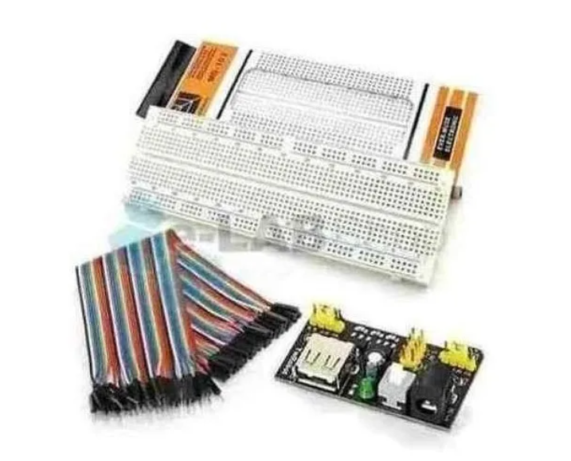 | Alta | 1300 $

